STATISTIK - figur med data
39.400 boligejere har omlagt deres realkreditlån i 1. kvartal 2022
Antal debitorer

Anm.: Låntagere med realkreditgæld med pant i ejerboliger og fritidshuse, i tusinder. Boligejerne har indfriet et fastforrentet realkreditlån i løbet af 1. kvt. 2022 og optaget et nyt realkreditlån med pant i samme ejendom. Afdrag og rente er opgjort efter låntagers største lån. Afrunding kan betyde mindre afvigelser i summer og totaler.

 |  | Konverteret fra
 |  | Fast rente med afdrag | Fast rente uden afdrag | Sum
Konverteret til | Fast rente med afdrag | 17,200 | 1,700 | 18,900
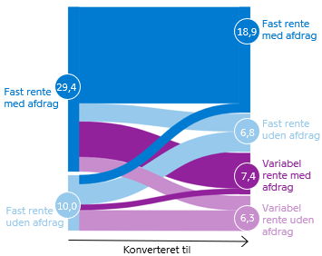
 | Fast rente uden afdrag | 3,200 | 3,600 | 6,800
 | Variabel rente med afdrag | 6,400 | 1,000 | 7,400
 | Variabel rente uden afdrag | 2,600 | 3,700 | 6,300
 | Sum | 29,400 | 10,000 | 39,400

 |  |  |  |  | Bag om data: Det anvendte data er et særudtræk og kan ikke genskabes direkte i Nationalbankens Statistikbank.

